調査区域について
そうか生きもの調査とは

草加市を10区域に分けて、その区域で確認できた生きものを報告していただきました。
この調査では、調査種がどこに「いた、見た、見つけた」かについて調査区域の番号で報告します。

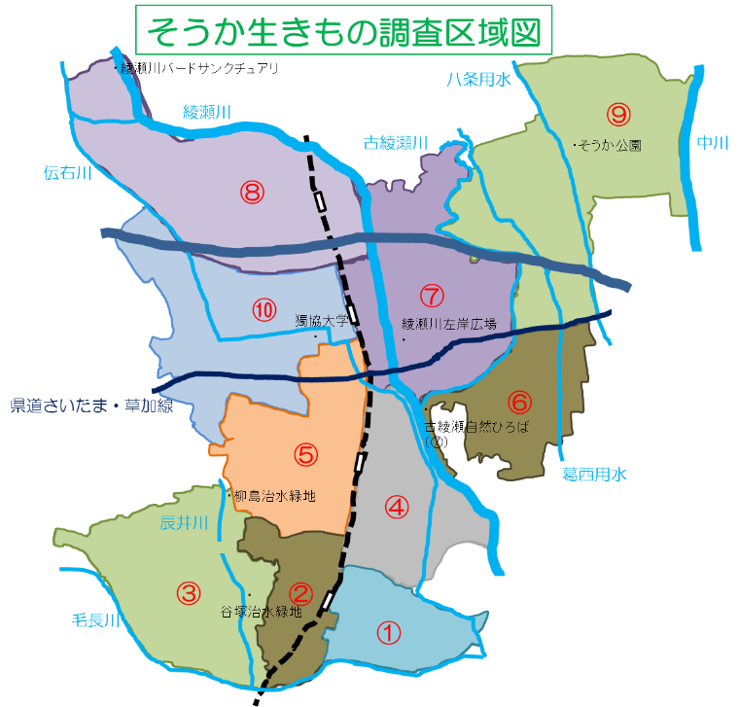
調査区番号 | 調査区域名称
1 | 谷塚東部
2 | 谷塚中央
3 | 谷塚西部
4 | 草加東部
5 | 草加西部
6 | 草加稲荷
7 | 新田東部
8 | 新田西部
9 | 草加川柳
10 | 草加安行

